Sheet1
과목명 | 마이크로프로세서 및 실습
분반 | 2분반
학번 | 2013136093
이름 | 이재영
과제명 | 소리에 반응하는 LED큐브
번호 | 부품명 | 단가 | 수량(EA) | 가격 | 링크 | 사진 | 특이사항
1 | 아두이노 호환 사운드센서 | 13200 | 1 | 13200 | http://www.mechasolution.com/ shop/goods/goods_view.php? goodsno=91&category=049013 | 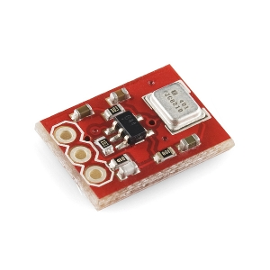
2 | LED(파랑) | 110 | 120 | 13200 | http://www.mechasolution.com /shop/goods/goods_view.p hp?goodsno=135&category=052001 |  | 다른 led도 상관없음
3 | npn트랜지스터 | 86 | 100 | 8600 | http://www.eleparts.co.kr/EPX67PP4 | 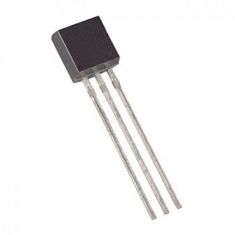 | 100개 사야 개당 86원 다른 npn도 상관없음
4 | 8비트 쉬프트 레지스터 (74HC595,시프트 레지스터) | 440 | 10 | 4400 | http://www.mechasolution.com/ shop/goods/goods_view.php ?goodsno=127&category=044
5 | 막대저항 R1/4W-200옴 20개 | 550 | 4 | 2200 | http://www.mechasolution.com/ shop/goods/goods_view.php? goodsno=962&category=044016001
6 | PCB기판/양면기판/에폭시/단면기판/프로토보드 (8x12cm) | 1,540 | 3 | 4620 | http://www.mechasolution.com/ shop/goods/goods_view.php? goodsno=329800&category=058004 | 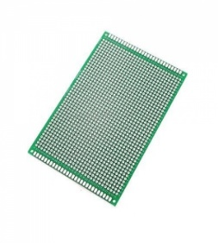
7 | 1k 가변저항 포텐쇼미터 (Panel Mount 1K potentiometer (Breadboard Friendly) - 1K Linear) | 1320 | 1 | 1320 | http://www.mechasolution.com /shop/goods/goods_view.php?go odsno=12279&category=044016003 | 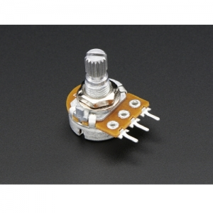
8 | 브레드보드 대형 1660핀 불투명 (Solderless Breadboard - 1660 Tie Point (ZY-204)) | 12100 | 1 | 12100 | http://www.mechasolution.com/shop/goods/goods_view.php?goodsno=5870&category=058001 | 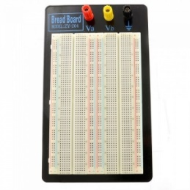 | 학교에 좀 더 큰걸로 있는데 이 크기 사용하는 이유 없으면 빼도 좋습니다

 |  |  | 최종가격 | 59640

